상품제안서
소싱 토네이도 프로 휴대용 냉각선풍기 에어컨 | 상품코드: F30765

 |  |  |  |  |  |  | 02-412-0044 | www.easy1.co.kr
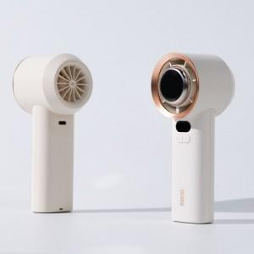

【상세/제작정보】 | 1. 레이져인쇄 50개 미만 인쇄 시 = 일괄 40,000원 (부가세별도)

【인쇄/포장옵션】 | 레이저, DTF1곳 / 포장지포장

【공급단가】 | 수량 | 100~ | 300~ | 500~ | 1,000~ | 3,000~
*VAT별도 | 단가 | 22,800원 | 22,420원 | 21,850원 | 21,460원 | 20,900원

【상품 URL】 | http://www.easy1.co.kr/src/goods_detail.php?gdno=30765

